Totalt
UTVECKLINGSMÖTE NÖT SVARTENGRENS
Indikation på vilken poäng råvaran ligger på detta Utvecklingsmöte, utmärkelsen "Exceptionell Råvara" uppnås endast på Smakmötet!
Resultat 11 maj 2021
Råvaror | Utseende i rå form | Mörhet | Saftighet | Smak | Potential
 | Skala 1 -10 x 1 | Skala 1 - 10 x 1 | Skala 1 - 10 x 1 | Skala 1- 10 x 2 | 35-50 poäng = Exceptionell råvara
 |  |  |  |  | 30-34 = Utmärkt råvarukvalité
 |  |  |  |  | 25-29 = Hög råvarukvalité
 |  |  |  |  | 20-24 = Standard råvara

1. Frisona, Italien | 5.50 | 5.14 | 5.79 | 10.86 | 27.29
2. Ösvreta SRB | 5.93 | 5.21 | 5.14 | 11.29 | 27.57
3. Ejmunds Limosine | 6.57 | 6.36 | 6.50 | 13.57 | 33.00
4. Böja Stommen SRB/Wagyu | 7.21 | 6.36 | 6.64 | 13.57 | 33.79
5. KLS/Magnus Oscarsson SRB | 7.07 | 7.50 | 7.07 | 14.43 | 36.07
6. | 0.00 | 0.00 | 0.00 | 0.00 | 0,00
7. | 0.00 | 0.00 | 0.00 | 0.00 | 0.00
8. | 0.00 | 0.00 | 0.00 | 0.00 | 0.00
9. | 0.00 | 0.00 | 0.00 | 0.00 | 0.00
10. | 0.00 | 0.00 | 0.00 | 0.00 | 0.00
1. medelvärde = summan av alla värden/ antal värden

Ackumulerade värden
 | utseende rå form | Mörhet | Saftighet | Potential | Saftighet | Smak
1. | 5.50 | 5.14 | 5.79 | 27.29 | 1 | 10.86
2. | 5.93 | 5.21 | 5.14 | 27.57 |  | 11.29
3. | 6.57 | 6.36 | 6.50 | 33.00 |  | 13.57
4. | 7.21 | 6.36 | 6.64 | 33.79 |  | 13.57
5. | 7.07 | 7.50 | 7.07 | 36.07 |  | 14.43
6. | 0.00 | 0.00 | 0.00 | 0.00 |  | 0.00
7. | 0.00 | 0.00 | 0.00 | 0.00 |  | 0.00
8. | 0.00 | 0.00 | 0.00 | 0.00 |  | 0.00
9 | 0.00 | 0.00 | 0.00 |  |  | 0.00
10 | 0.00 | 0.00 | 0.00

 | utseende rå form | Mörhet | Saftighet | Smak | Potential
1. | 5.50 | 5.14 | 5.79 | 10.86 | 27.29
2. | 5.93 | 5.21 | 5.14 | 11.29 | 27.57
3. | 6.57 | 6.36 | 6.50 | 13.57 | 33.00
4. | 7.21 | 6.36 | 6.64 | 13.57 | 33.79
5. | 7.07 | 7.50 | 7.07 | 14.43 | 36.07
6. | 0.00 | 0.00 | 0.00 | 0.00 | 0,00
7. | 0.00 | 0.00 | 0.00 | 0.00 | 0.00
8. | 0.00 | 0.00 | 0.00 | 0.00 | 0.00
9 | 0.00 | 0.00 | 0.00 | 0.00 | 0.00
10 | 0.00 | 0.00 | 0.00 | 0.00 | 0.00

Frisona
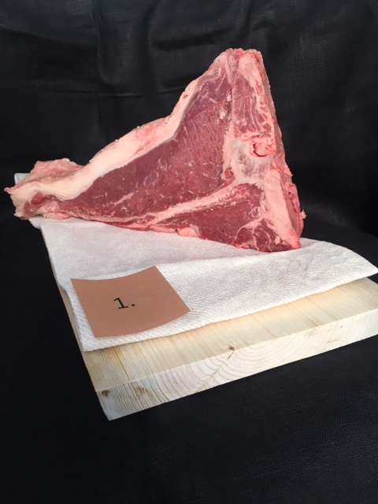

Nummer: | 1
Producent: | -
Plats: | Lombardien
Ras: | Frisona
Levnadsätt: | -
Ålder: | 52 månader
Kön: | Ko
Foder: | -
Slakteri: | -
Slaktdatum: | 2021 04 21
Slaktvikt: | -
Formklass: | -
Fettklass: | -
Nedkylning: | -
Hängning hel/halv: | -
Nedskärning detalj: | 2021 04 28
Hängmörning: | -
Förpackning | -
Levererat: | 2021 05 10

Antal kockar: | 7

Kockar | UTSEENDE | MÖRHET | SAFTIGHET | SMAK | Potential
 | Skala 1-10 | Skala 1 - 10 | Skala 1-10 | Skala 1 - 10 | 35-50 poäng = Exceptionell råvara
 | x 1 | x 1 |  | x 2 | 30-34 = Utmärkt råvarukvalité
 |  |  |  |  | 25-29 = Hög råvarukvalité |  |  | Utseende | Mörhet | Saftighet | Smak | Total
 |  |  |  |  | 20-24 = Standard råvara |  | Kock 1 | 5.5 | 4.5 | 4.5 | 5
Kock 1 | 5.5 | 4.5 | 4.5 | 5 |  |  | Kock 2 | 6 | 6 | 7 | 5
Kock 2 | 6 | 6 | 7 | 5 |  |  | Kock 3 | 6 | 6 | 7 | 7
Kock 3 | 6 | 6 | 7 | 7 |  |  | Kock 4 | 4 | 4 | 4.5 | 4
Kock 4 | 4 | 4 | 4.5 | 4 |  |  | Kock 5 | 5 | 5 | 6 | 4.5
Kock 5 | 5 | 5 | 6 | 4.5 |  |  | Kock 6 | 6 | 5.5 | 5 | 5
Kock 6 | 6 | 5.5 | 5 | 5 |  |  | #REF! | #REF! | #REF! | #REF! | #REF!
Kock 7 | 6 | 5 | 6.5 | 7.5
summa | 38.5 | 36 | 40.5 | 76 | 27.29
potential | 5.50 | 5.14 | 5.79 | 10.86 | 27.3

TILLAGNINGSPROTOKOLL |  |  |  |  | KOCKARNAS KOMMENTARER:
Förpackning: | Vaccad därav fuktig yta |  |  |  | Utseende i rå form: | Låg fettkappa, som är ljusrosa med ett lite mörkare rött kött
Utseende: | Sågad i portion T-ben, ej skrapade benflisor |  |  |  |  | Låg marmorering, med en lätt syrlig doft. Lätt fuktig kött och fett.
Tillagning: | Sätter fin stekyta |  |  |  |  | Hängd? Ser blöt ut? Lätt kött doft i mildare skalan.
Metod: | Gjutjärnspanna |  |  |  |  | Ser lite flikigt ut, smuligt i fibrerna
Salt: | finkornigt havssalt |  |  |  | Mörhet: | Tuff struktur i mörhet, lite bra motstånd i bite, mediummör, lite tuggigt
Temperatur: | 130°
Före: | 10°
Efter: | 15° |  |  |  | Saftighet: | Separerar sig med fibrer och saftigheten, saften är flyktig,
Ur ugn: | 50° |  |  |  |  | Saknar fettet som josar till köttet, en torr eftersmak
Efter vila: |  |  |  |  |  | Grova fibrer med bra saftighet som sitter i
Tid i ugn: |  |  |  |  | Smak: | Milda toner med viss smörighet, en lätt maillard med inslag av mineral och järn
Vila tid: |  |  |  |  |  | Bra ton i fettet, jordig källare, med en långvarig syrlig ton
 |  |  |  |  |  | Medium smak med ngt metall, och viss viltton
Kommenter EXRÅ: | Saknar hela biten då den är sågad |  |  |  |  | Gissar mjölkras, tjur/stut? Rak neutral smak
 | Vaccumförpackning drar ner kvailtet
 | Fuktig yta med mjuk fettkappa med sena som
 | böjer sig vid tillagning.
 | Saknar mycket information på Råvarufakta
 | Värdena med all råvarufakta saknas
 | för att förstå råvarans ursprung och kvalite
 | Troligtvis skulle kvaliten höjas vid bättre hantering.

Ösvreta
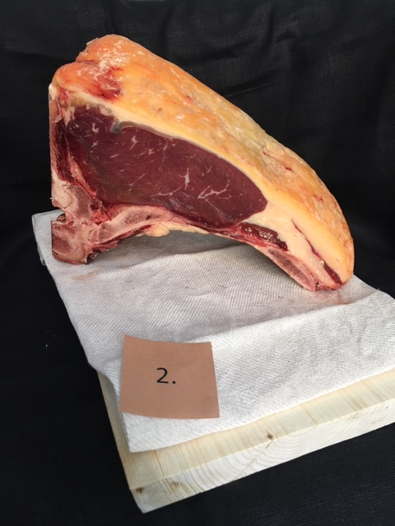

Nummer: | 2
Producent: | Ösvreta
Plats:
Ras: | SRB
Levnadsätt:
Ålder:
Kön: | Ko
Foder:
Slakteri:
Slaktdatum:
Slaktvikt:
Formklass:
Fettklass:
Nedkylning:
Hängning hel/halv:
Nedskärning detalj:
Hängmörning:
Förpackning
Levererat: | 2021 05 10
Antal kockar: | 7

Kockar | UTSEENDE | MÖRHET | SAFTIGHET | SMAK | Potential
 | Skala 1-10 | Skala 1 - 10 | Skala 1-10 | Skala 1 - 10 | 35-50 poäng = Exceptionell råvara
 | x 1 | x 1 |  | x 2 | 30-34 = Utmärkt råvarukvalité
 |  |  |  |  | 25-29 = Hög råvarukvalité |  |  | Utseende | Mörhet | Saftighet | Smak | Total
 |  |  |  |  | 20-24 = Standard råvara |  | Kock 1 | 6 | 4 | 5 | 6.5
Kock 1 | 6 | 4 | 5 | 6.5 |  |  | Kock 2 | 6 | 7 | 6 | 7
Kock 2 | 6 | 7 | 6 | 7 |  |  | Kock 3 | 6 | 5 | 4 | 5
Kock 3 | 6 | 5 | 4 | 5 |  |  | Kock 4 | 5.5 | 4.5 | 4.5 | 4.5
Kock 4 | 5.5 | 4.5 | 4.5 | 4.5 |  |  | Kock 5 | 5.5 | 5.5 | 6.5 | 5
Kock 5 | 5.5 | 5.5 | 6.5 | 5 |  |  | Kock 6 | 6 | 5.5 | 5.5 | 5.5
Kock 6 | 6 | 5.5 | 5.5 | 5.5 |  |  | #REF! | #REF! | #REF! | #REF! | #REF!
Kock 7 | 6.5 | 5 | 4.5 | 6
summa | 41.5 | 36.5 | 36 | 79 | 27.57
potential | 5.93 | 5.21 | 5.14 | 11.29 | 27.57

TILLAGNINGSPROTOKOLL |  |  |  |  | KOCKARNAS KOMMENTARER:
Förpackning: | I papplåda med smörpapper ovan och över |  |  |  | Utseende i rå form: | Låg fast fettkappa i gulorangerosa toner med ett mörkrött kött med liten marmorering
Utseende: | Gult fint fett med okej styckning |  |  |  |  | Mjuk konsistens med lite avsaknad av finess vid styckning
Tillagning: | Sätter fin yta |  |  |  |  | För kort hängning
Metod: | Gjutjärnspanna
Salt: | finkornings havssalt |  |  |  | Mörhet: | Bra tuggigt motstånd
Temperatur ugn: | 130° |  |  |  |  | Lite fr mycket motstånd, avsaknad av mörheten mer hängning?
Före bryning: | 10°
Efter: | 13° |  |  |  | Saftighet: | Saften rinner ur snabbt, fettet är viktigt för tuggan,
Ur ugn: | 51° |  |  |  |  | Stor snabb saftighet som övergår i torrhet
Efter vila: |  |  |  |  |  | Fibrerna delade upp saftigheten kvickt
Tid i ugn: |  |  |  |  | Smak: | Smörig smak med en djup sötma
Vila tid: |  |  |  |  |  | Smaken drog mot lever och viss järnighet
 |  |  |  |  |  | Smaken hänger i medellångt
Kommenter EXRÅ: | Dela visningsbit näärme leverans för |  |  |  |  | Liten syra dök med kort neutral omogen smak
 | finare snittytor och helhet. |  |  |  |  | Svamptoner, gräsighet i milda toner
 | Aningens snedsågad ryggbenet vilket gör sämre
 | förutsättningar för hängning och ev mögel kan smyga sig in
 | Möjlig att såga klacken på ryggbenet också?

Ejmunds
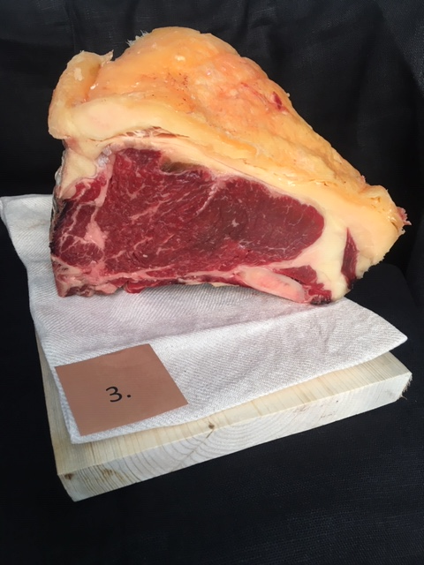

Nummer: | 3
Producent: | Ejmunds gård
Plats: | Ejmunds gård
Ras: | Limousine
Levnadsätt: | Maj-Okt Gräs/Hagmark, Vinter Djupströbädd/Halm i stall
Ålder: | 84 mån
Kön: | Ko
Foder: | Gräsbete, vintertid ensilage, majsensilage, morötter
Slakteri: | GSAB
Slaktdatum: | 2021 04 13
Slaktvikt: | 454.5
Formklass: | R+
Fettklass: | 4
Nedkylning:
Hängning hel/halv: | Halvkropp 3 dagar
Nedskärning detalj: | 2021 04 15
Hängmörning: | 3 1/2 vecka på stock på GSAB
Förpackning
Levererat: | 2021 05 11
Antal kockar: | 7

Kockar | UTSEENDE | MÖRHET | SAFTIGHET | SMAK | Potential
 | Skala 1-10 | Skala 1 - 10 | Skala 1-10 | Skala 1 - 10 | 35-50 poäng = Exceptionell råvara
 | x 1 | x 1 |  | x 2 | 30-34 = Utmärkt råvarukvalité
 |  |  |  |  | 25-29 = Hög råvarukvalité |  |  | Utseende | Mörhet | Saftighet | Smak | Total
 |  |  |  |  | 20-24 = Standard råvara |  | Kock 1 | 6.5 | 6 | 6 | 6.5
Kock 1 | 6.5 | 6 | 6 | 6.5 |  |  | Kock2 | 7 | 5 | 6 | 7
Kock2 | 7 | 5 | 6 | 7 |  |  | Kock 3 | 6 | 7 | 6.5 | 7
Kock 3 | 6 | 7 | 6.5 | 7 |  |  | Kock 4 | 6.5 | 7 | 6 | 7
Kock 4 | 6.5 | 7 | 6 | 7 |  |  | Kock 5 | 6 | 6 | 6 | 5.5
Kock 5 | 6 | 6 | 6 | 5.5 |  |  | Kock 6 | 6.5 | 6.5 | 7 | 7
Kock 6 | 6.5 | 6.5 | 7 | 7 |  |  | Kock 7 | 7.5 | 7 | 8 | 7.5
Kock 7 | 7.5 | 7 | 8 | 7.5 |  |  | #REF! | #REF! | #REF! | #REF! | #REF!
summa | 46 | 44.5 | 45.5 | 95 | 33.00
potential | 6.57 | 6.36 | 6.50 | 13.57 | 33.0

TILLAGNINGSPROTOKOLL |  |  |  |  | KOCKARNAS KOMMENTARER:
Förpackning: | Blå insatspåse, enklare kylväska |  |  |  | Utseende i rå form: | Rejäl storlek med ljustgul lätt orange fett, med mellanljusrött kött
Utseende: | Fuktig av plasten |  |  |  |  | Liten marmorering med en lagom stor fettkappa
Tillagning: | Sätter fin färg |  |  |  |  | Mjukare fett, vacker bit, doften är ganska kort
Metod: | Gjutjärnspanna
Salt: | Finkornigt havssalt |  |  |  | Mörhet: | Mör med tuggig sena
Temperatur ugn: | 130° |  |  |  |  | Mör och behaglig att äta, mediummör och lätt att skära
Före: | 10°
Efter: | 24° |  |  |  | Saftighet: | Viss torrhet på slutet med lätt smulighet
Ur ugn: | 51° |  |  |  |  | Korta mjuka fibrer med balanserad saftighet
Efter vila:
Tid i ugn: |  |  |  |  | Smak: | Lätt mogen smak med viss syra, umami och buljong
Vila tid: |  |  |  |  |  | Väldigt god smak på fettet och på köttet som stannar kvar med smöriga grästoner
 |  |  |  |  |  | Visst djup i smaken med lite rapstoner och lätt hängning
Kommenter EXRÅ: | Förpacka i papper för minska fuktproblemet?
 | Fint sågade kanter och putsad med benskrap!
 | Något snesågad i ryggbenet så köttet visar sig.
 | Det ger mer puts och ev problem vid längre hängning
 | Fantastisk Limousine!

Böja Stommen
Nummer: | 4
Producent: | Böja Stommen AB
Plats: | Böja
Ras: | Wagyu 50% SRB 50%
Levnadsätt: | Lösdrift & bete fri tillgång till foder
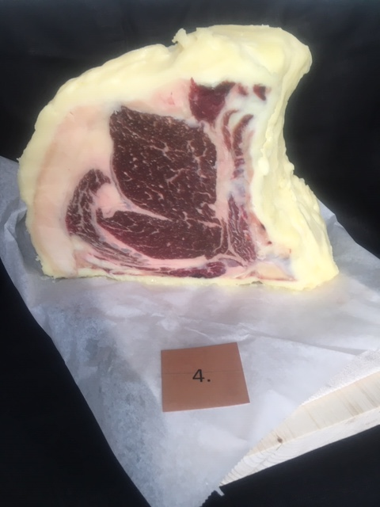
Ålder: | 51 mån
Kön: | Oxe
Slakteri: | Ekbacken
Slaktdatum: | 2021 04 08
Slaktvikt: | 551 kg
Formklass: | U-
Fettklass: | 5-
Nedkylning: | Sakta till under 6° på 24h.
Hängning hel/halv: | Bäckenben 15 dagar
Nedskärning detalj: | 2021 04 23
Hängmörning: | 17 dagar i +2,5 luft 75%
Förpackning | Vaxat papper
Levererat: | 2021 05 11
Antal kockar: | 7

Kockar | UTSEENDE | MÖRHET | SAFTIGHET | SMAK | Potential
 | Skala 1-10 | Skala 1 - 10 | Skala 1-10 | Skala 1 - 10 | 35-50 poäng = Exceptionell råvara
 | x 1 | x 1 |  | x 2 | 30-34 = Utmärkt råvarukvalité
 |  |  |  |  | 25-29 = Hög råvarukvalité |  |  | Utseende | Mörhet | Saftighet | Smak | Total
 |  |  |  |  | 20-24 = Standard råvara |  | Kock 1 | 7.5 | 7 | 6.5 | 7
Kock 1 | 7.5 | 7 | 6.5 | 7 |  |  | Kock2 | 8 | 7 | 7 | 7
Kock2 | 8 | 7 | 7 | 7 |  |  | Kock 3 | 7 | 5.5 | 4.5 | 6
Kock 3 | 7 | 5.5 | 4.5 | 6 |  |  | Kock 4 | 8 | 6 | 7.5 | 7
Kock 4 | 8 | 6 | 7.5 | 7 |  |  | Kock 5 | 7 | 6.5 | 7 | 6.5
Kock 5 | 7 | 6.5 | 7 | 6.5 |  |  | Kock 6 | 6 | 5.5 | 6.5 | 7
Kock 6 | 6 | 5.5 | 6.5 | 7 |  |  | Kock 7 | 7 | 7 | 7.5 | 7
Kock 7 | 7 | 7 | 7.5 | 7 |  |  | #REF! | #REF! | #REF! | #REF! | #REF!
summa | 50.5 | 44.5 | 46.5 | 95 | 33.79
potential | 7.21 | 6.36 | 6.64 | 13.57 | 33.8

TILLAGNINGSPROTOKOLL |  |  |  |  | KOCKARNAS KOMMENTARER:
Förpackning: | Intalgad och lagd i smörpapper |  |  |  | Utseende i rå form: | Väldigt stor storlek med ljusrosa fast fett och mörkare rött kött med viss oxidation
Utseende: | Fin stor bit |  |  |  |  | Fin styckning och en mellan marmorering, tillsynes finfibrig
Tillagning: | - |  |  |  |  | Doftar anklever, smör, rostad nöt och kyl
Metod: | Gjutjärnspanna
Salt: | Finkornigt havssalt |  |  |  | Mörhet: | Bra mörhet med motstånd
Temperatur ugn: | 130°
Före: | 10°
Efter: | 16° |  |  |  | Saftighet: | Otroligt stor och lång saftighet med en mjuk känsla med bra textur
Ur ugn: | 51° |  |  |  |  | Upplever att saftigheten är stor men försvinner snabbt
Efter vila:
Tid i ugn: |  |  |  |  | Smak: | Väldigt umamirik, buljongig med en låg sötma
Vila tid: |  |  |  |  |  | Rund,, nötig, järn, med lite syra och god köttsmak där inget tar över
 |  |  |  |  |  | Lite mjölkaromer med viss syra, svamp, salt, smör
Kommenter EXRÅ: | När man talgar är det bra att torka till köttet
 | aningens mer än vad som var gjort.
 | Mycket fin väl ifylld råvarufakta

KLS
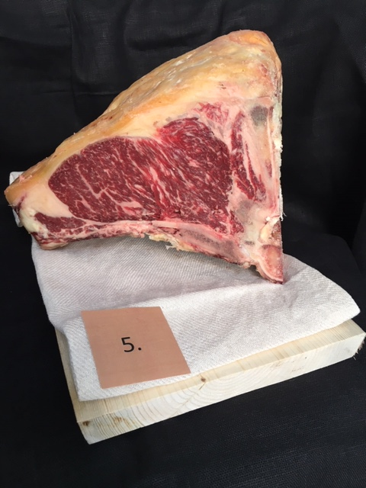

Nummer: | 5
Producent: | Magnus Oscarsson
Plats: | Knäppinge gård, Öland
Ras: | SRB
Levnadsätt: | Lösdrift i stall & sommar ute på Allvaret
Ålder: | 52 månader
Kön: | Ko
Slakteri: | KLS Ugglarps
Slaktdatum: | 2021 04 06
Slaktvikt: | 336,3 kg
Formklass: | O
Fettklass: | 3+
Marmorering: | 5
Nedkylning: | Chockkyl 2-4° enligt rutiner
Hängning hel/halv: | 2 dygn
Nedskärning detalj: | 2021 04 08
Hängmörning: | 21/4-11/5, 3° 55% luft
Förpackning | Kartong blå insatspåse till hängstället
Levererat: | 2021 05 11
Antal kockar: | 7

Kockar | UTSEENDE | MÖRHET | SAFTIGHET | SMAK | Potential
 | Skala 1-10 | Skala 1 - 10 | Skala 1-10 | Skala 1 - 10 | 35-50 poäng = Exceptionell råvara
 | x 1 | x 1 |  | x 2 | 30-34 = Utmärkt råvarukvalité
 |  |  |  |  | 25-29 = Hög råvarukvalité |  |  | Utseende | Mörhet | Saftighet | Smak | Total
 |  |  |  |  | 20-24 = Standard råvara |  | Kock 1 | 7 | 8 | 6 | 7
Kock 1 | 7 | 8 | 6 | 7 |  |  | Kock2 | 7 | 8 | 8 | 8
Kock2 | 7 | 8 | 8 | 8 |  |  | Kock 3 | 7 | 6.5 | 7 | 7
Kock 3 | 7 | 6.5 | 7 | 7 |  |  | Kock 4 | 8 | 8 | 7.5 | 7.5
Kock 4 | 8 | 8 | 7.5 | 7.5 |  |  | Kock 5 | 7.5 | 7 | 7 | 7
Kock 5 | 7.5 | 7 | 7 | 7 |  |  | Kock 6 | 7 | 7 | 6 | 7
Kock 6 | 7 | 7 | 6 | 7 |  |  | Kock 7 | 6 | 8 | 8 | 7
Kock 7 | 6 | 8 | 8 | 7 |  |  | #REF! | #REF! | #REF! | #REF! | #REF!
summa | 49.5 | 52.5 | 49.5 | 101 | 36.07
potential | 7.07 | 7.50 | 7.07 | 14.43 | 36.1

TILLAGNINGSPROTOKOLL |  |  |  |  | KOCKARNAS KOMMENTARER:
Förpackning: | Vaxat smörpapper som är uppbundet. |  |  |  | Utseende i rå form: | Stor storlek med tunn lättgulorange fett och mellanrött kött
Utseende: | Osågad visningsbit, bättre att det är klart av er! |  |  |  |  | Nötig i doften och torr i konsistensen
Tillagning: | Sätter mycket fin färg med marmoreringen.
Metod: | Gjutjärnspanna
Salt: | Finkornigthavssalt |  |  |  | Mörhet: | Otroligt hög mörhet
Temperatur ugn: | 130° |  |  |  |  | Folkligt mörhet
Före: | 10°
Efter: | 17° |  |  |  | Saftighet: | Saftig bit med bra textur i fibrer
Ur ugn: | 50° |  |  |  |  | Mjukt josig med behagliga fibrer och balanserat fett
Efter vila: |  |  |  |  |  | Elegant textur som håller saften medel
Tid i ugn: |  |  |  |  | Smak: | Stor söt smörig smak med rostad mejeri & rostat spannmål
Vila tid: |  |  |  |  |  | Lång eftersmak och en lätt syra med rund fin köttsmak som är nötig
 |  |  |  |  |  | Hög köttarom med smör, metall, fin sötma
Kommenter EXRÅ: | Såga visningsbit i förväg, såga av klacken för finare bit! |  |  |  |  | Mycket foiegras, brioche, med smör och svamp
 | Väl ifylld Råvarufakta, bra!
 | Skillnad på chockkyl och långsam nedkylning är intressant diskussion
 | Samt 55% luftfuktighet med vilken typ av smak det ger?

